作成依頼申請書保管フォルダ構成-最終
①
【主な修正内容】 |  | 2026年3月10日（火）VBAコード修正（support by Microsoft Copilot)
 | ■全一桁月記載 2月分→ 02月分、6月分→ 06月分、8月分→08月分
 | ■フォルダ優先順位
②
 |  | 本荘工場_北上工場 → 蘇州工場_製造一課 → TCU工場
 |  | 01_本荘工場素地検査 → 02_本荘工場測定工程 → 03_本荘工場製品検査 → 04_北上工場素地検査 → 05_北上OCK測定工程 → 06‗北上OCK製品検査
③
 |  | 01‗製造一課 → 02＿蘇州工場 、 01‗TCU
④
 |  | 1-1依頼書提出受取 → 1-2QA処理確認 → 1-3完成保管保護処理付
 |  | 1‗2‗1受付押印 → 1_2_2受付押印後確認 → 1_2 _3完成後押印 → 1_2_4完成押印後確認
①
 |  |  | 本荘工場＿北上工場の02月分の場合

2026年

②
 |  |  | 蘇州工場・製造一課（2拠点）の04月場合（以下フォルダは10月も同じ）

②
 |  |  |  | 製造一課の場合（蘇州の場合も以下フォルダは同じ）

③
③
 |  |  |  | 01＿製造一課フォルダ内 |  |  |  |  |  |  | 01‗本荘工場素地検査フォルダ内

 |  |  |  |  | 1-2QA処理確認フォルダ内
④
 |  |  |  |  |  | 1‗2QA処理確認フォルダ内

 |  |  | TCU工場の03月の場合（以下09月も同じ）

②
 |  |  |  | 03月分フォルダ内（09月分フォルダ内も同じ）

③
 |  |  |  |  | 01‗TCUフォルダ内

 | ：依頼書原本保管
 | 目的とする保管用ファイル保存フォルダ
④
 |  |  |  |  |  | 1‗2QA処理確認フォルダ内

 | ：依頼書内部持ち回り処理保管
 | 目的とする順保管用ファイル保存フォルダ
 | （内部持ち回り確認ファイル群）

 | ■上記階層及び保管されたファイルのツリー状態での確認及びファイルオープンツール
 | ファイル名： "SUB_STD作成依頼申請書保管総合メニュー2026年ver1_3.xlsm"

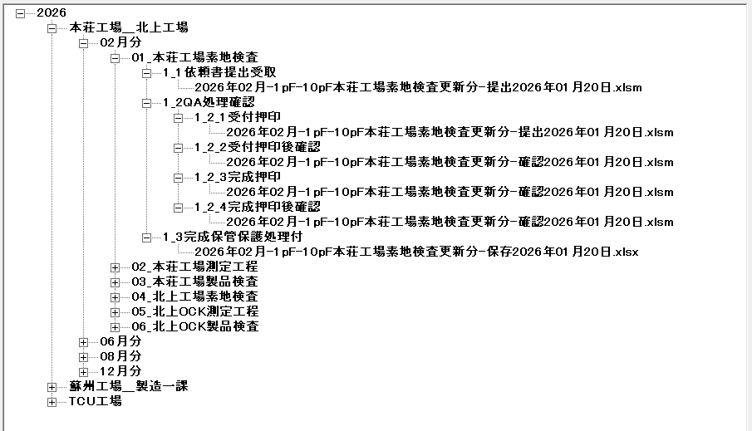
 | 【実際のファイルがある場合の2026年の実際の表示例】
 |  | 対象工程：本荘工場素地検査

 | ■保存対象ファイルの説明
 |  | ❐依頼元より送付された、サブスタンダード作成依頼申請書保管ファイル
 |  | （シート保護有） |  |  |  |  | ファイル容量
 |  |  | 2026年02月-1pF-10pF本荘工場素地検査更新分-提出2026年01月20日.xlsm |  |  |  | 578KB

 |  | ❐QA内部で受取確認実施、受取確認後上司確認、作成完了後の完了印押印、及び上司確認分のマクロ付エクセルファイル
 |  | （4ファイル共、すべて同じファイル名で押印箇所押印数の違いのみ、シート保護有） |  |  |  |  | 各ファイル容量 | 578KB | 585KB | 585KB | 585KB
 |  |  | 2026年02月-1pF-10pF本荘工場素地検査更新分-確認2026年01月20日.xlsm

 |  | ❐QAでの作成完了処理終了し、シート保護状態のマクロ無し、拡張子”.xlsx"のファイルの最終保管ファイル
 |  | （シート保護有） |  |  |  |  | ファイル容量
 |  |  | 2026年02月-1pF-10pF本荘工場素地検査更新分-保存2026年01月20日.xlsx |  |  |  | 141KB

 | ■考察 | 今のところ上記の全ファイルは保管してありますが、ファイル容量が大きい面があり
 |  | 今後依頼元よりの送付依頼書と最終保管ファイルの下記の2つにして（QA内持ち回りの確認ファイルは
 |  | 保管からはずす）ゆくのでも良いと考えます。
 |  | （最終保管".xlsx"ファイルには全ての押印があるので、途中QA持ち回り分は保管からはずす案。）

 |  | ○依頼元発行SUB-STD作成依頼申請書 送付ファイル |  |  |  |  | 約
 |  |  | 2026年02月-1pF-10pF本荘工場素地検査更新分-提出2026年01月20日.xlsm |  |  |  | 578KB
 |  | ○作成完了SUB-STD作成依頼申請書 最終保管ファイル |  |  |  |  | 約
 |  |  | 2026年02月-1pF-10pF本荘工場素地検査更新分-保存2026年01月20日.xlsx |  |  |  | 141KB

操作説明書
【操作説明書】 |  |  |  |  |  |  |  |  |  |  |  | 2026年3月11日作成開始
 | ■SUB-STD作成依頼申請書保管統合メニュー |  |  |  |  |  |  |  |  |  |  | 2026年3月12日追記更新
 | ① ファイル名： |  | SUB-STD作成依頼申請書保管統合メニュー2026年ver1_3.xlsm

 | ② 統合メニュー起動時のフォーム

 | ③ 西暦以下全フォルダ作成ボタン処理
 |  | 現在時空 |  | ・・・・ | 現在時空はPC時計のその時の西暦年のみ

 | 1．選択決定フレーム中の選択コンボボックスの初期選択値”現在”で表示
 | 2. 選択項目

 |  | 現在 |  |  | 初期設定値
 |  | 過去
 |  | 未来
 |  | フォルダ削除
 | 3．各選択値の決定ボタン処理
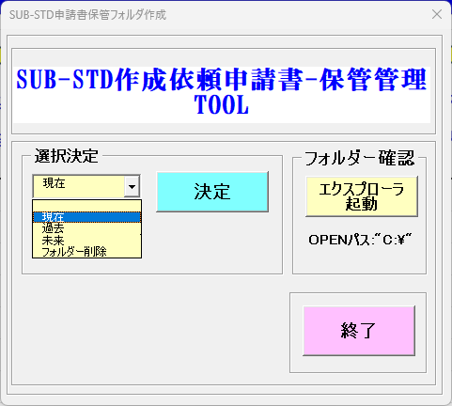

 |  | ■現在での決定ボタン押下時
 |  | 1．メッセージ読んでOKボタン押下
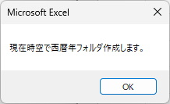

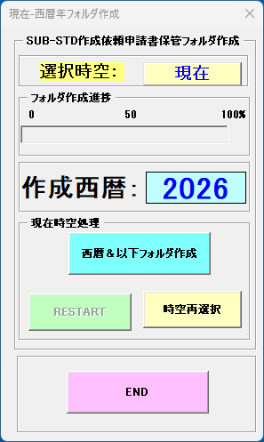
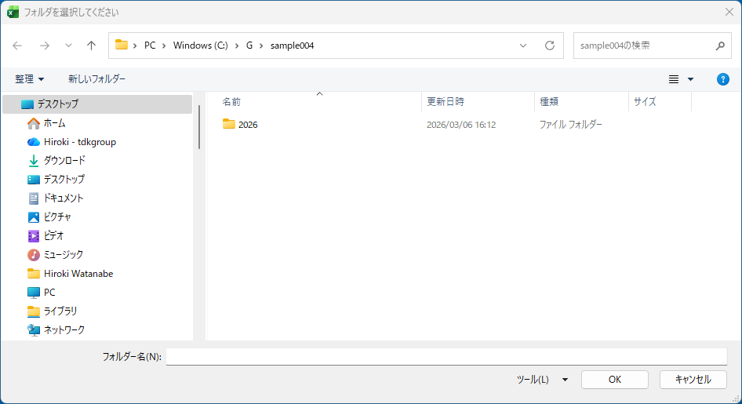
 |  | ■現在での決定ボタン押下時 |  |  |  |  | ■フォルダ有り時（現在：2026）
 |  | 2. 2026 | 現在-西暦決定 |  | 選択ボタン押下 |  | 3.現在（2026）フォルダが既に作成済みで選択ダイアログより選びOKボタンを押す |  |  |  |  |  |  | ・2026フォルダが既に作成済みの場合
 |  |  |  |  |  |  |  |  |  |  |  |  |  | メッセージ表示し処理終了
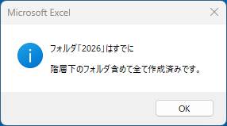

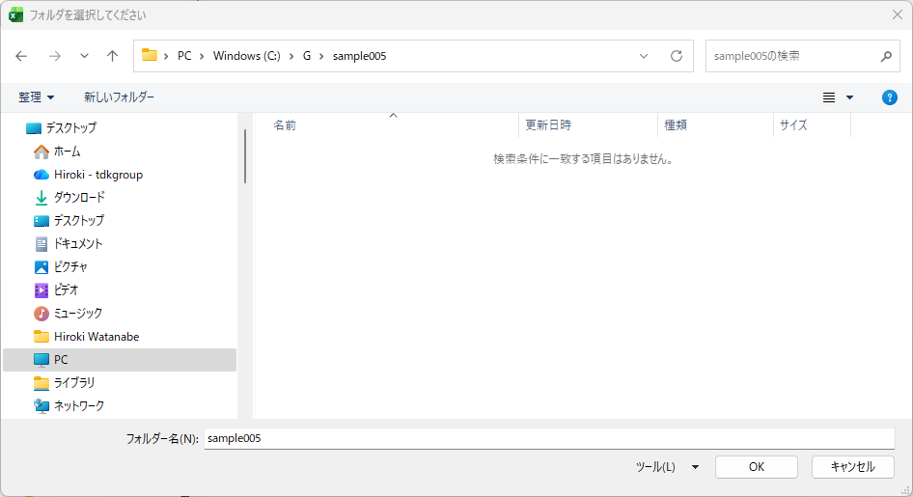
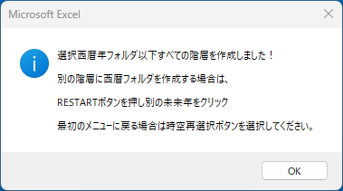
 |  |  |  |  |  |  | ■フォルダ無し時（作成） |  |  |  |  |  |  | ・2026フォルダが作成無しの場合
 |  |  |  |  |  |  | ３.現在（2026）フォルダが未作成で選択ダイアログより選びOKボタンを押す |  |  |  |  |  |  | 2026以下のフォルダを作成し下記メッセージ表示
 |  |  |  |  |  |  |  |  |  |  |  |  | ｓ

 |  |  |  |  |  |  |  |  |  |  |  |  |  |  |  |  |  | 全ての階層について
 |  |  |  |  |  |  |  |  |  |  |  |  |  |  |  |  |  | 作成される全時空（現在過去未来、削除）の操作の後に載せています。
 |  |  |  |  |  |  |  |  |  |  |  |  |  |  |  |  |  | 02月、06月、08月、12月 分のサブスタンダード作成依頼書がありますが
 |  |  |  |  |  |  |  |  |  |  |  |  |  |  |  |  |  | 全ての月で同じファルダを作成するので、例として02月をのせました。

 |  |  |  |  |  |  |  |  | ・フォルダ作成済みプログレスバー100％状態表示 |  |  |  |  |  |  |  | ・フォルダ作成なしプログレスバー0％状態表示
 |  |  |  |  |  |  |  |  | ①再度現在フォルダ作成 → RESTART ボタン |  |  |  |  |  |  |  | ①再度現在フォルダ作成 → RESTART ボタン
 |  |  |  |  |  |  |  |  | ②時空（現在、過去、未来）再選択 → 時空再選択 ボタン |  |  |  |  |  |  |  | ②時空（現在、過去、未来）再選択 → 時空再選択 ボタン
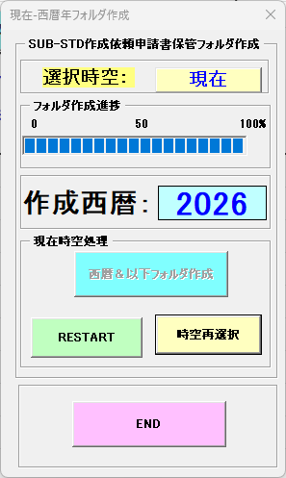
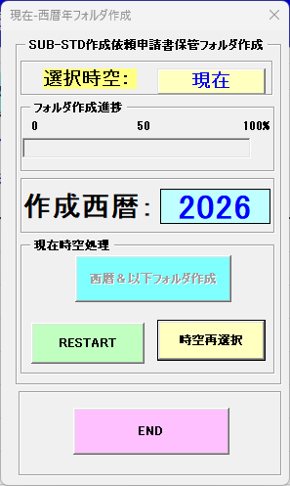

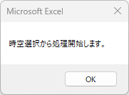

 | 2. 選択項目
 |  | 過去時空 |  | ・・・・ | 過去時空は現在より-1年、-2年、-3年、-4年、-5年の西暦年

 |  | 過去 |  | 選択 | 現在が2026年だと、過去は2025，2024，2023，2022，2021の-5年分
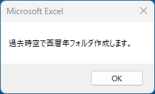

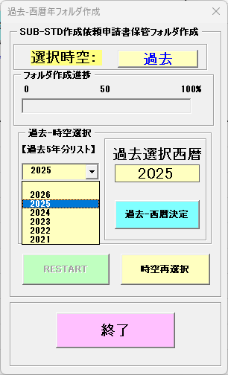
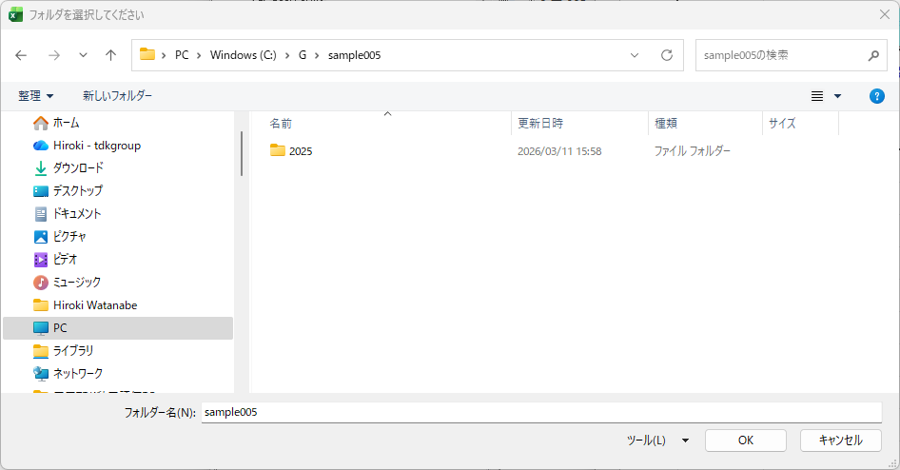
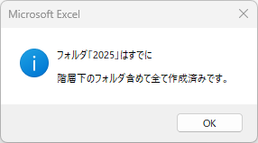
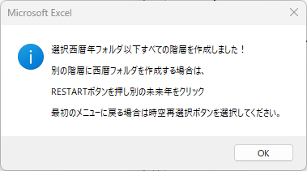
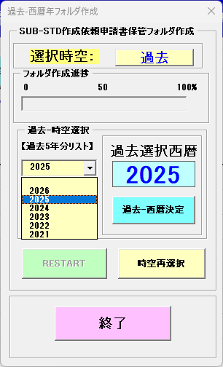
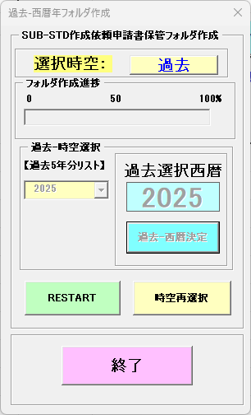

 |  | ■過去での決定ボタン押下時
 |  | 1．メッセージ読んでOKボタン押下 |  |  |  | 2

 |  |  |  |  |  |  | ■フォルダ有り時（過去：2025） 現在が西暦2026 の時
 |  | 2. 2025 | 過去-西暦決定 |  | 選択ボタン押下 |  | 3.現在（2025）フォルダが既に作成済みで選択ダイアログより選びOKボタンを押す |  |  |  |  |  |  | ・2025フォルダが既に作成済みの場合
 |  |  |  |  |  |  |  |  |  |  |  |  |  | メッセージ表示し処理終了

 |  |  |  |  |  |  | ■フォルダ無し時（過去2025）（作成） |  |  |  |  |  |  | ・2025フォルダが作成無しの場合
 |  |  |  |  |  |  | 2.過去（2025）フォルダが未作成で選択ダイアログより選びOKボタンを押す |  |  |  |  |  |  | 2025以下のフォルダを作成し下記メッセージ表示

 |  | ・終了ボタンにて即終了

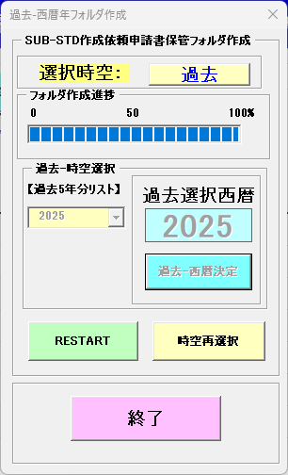
 |  |  |  |  |  |  |  |  | ・フォルダ作成済みプログレスバー100％状態表示
 |  |  |  |  |  |  |  |  | ①再度過去フォルダ作成 → RESTART ボタン |  |  |  |  |  |  |  | ・フォルダ作成なしプログレスバー0％状態表示
 |  |  |  |  |  |  |  |  | ②時空（現在、過去、未来）再選択 → 時空再選択 ボタン |  |  |  |  |  |  |  | ①再度過去フォルダ作成 → RESTART ボタン
 |  |  |  |  |  |  |  |  |  |  |  |  |  |  |  |  | ②時空（現在、過去、未来）再選択 → 時空再選択 ボタン

 |  |  |  |  |  |  |  |  |  | ・終了ボタンにて即終了
 |  |  |  |  |  |  |  |  |  |  |  |  |  |  |  |  |  | ・終了ボタンにて即終了

 | 2. 選択項目
 |  | 未来時空 |  | ・・・・ | 未来時空は現在より+1年、+2年、+3年、+年、+5年の西暦年

 |  | 未来 |  | 選択 | 現在が2026年だと、未来は2027，2028，2029，2030，2031の+5年分
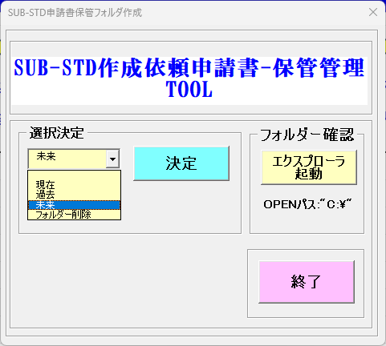

 |  | ■未来での決定ボタン押下時
 |  | 1．メッセージ読んでOKボタン押下
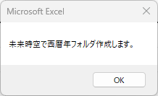

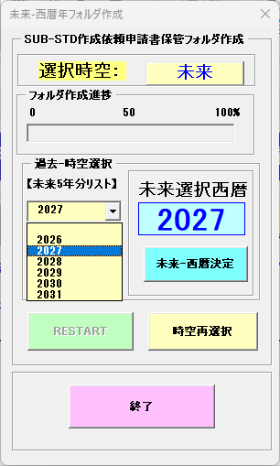
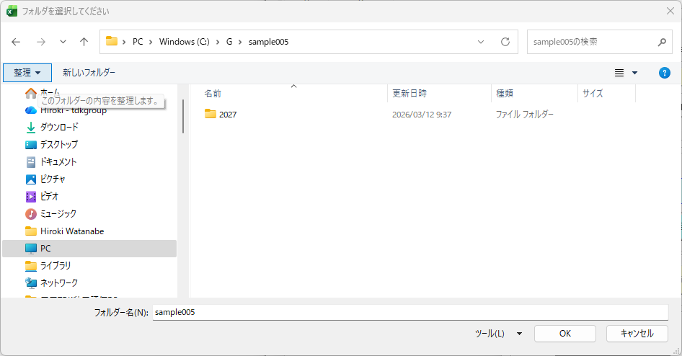

 |  | 2. 2027 | 未来-西暦決定 |  | 選択ボタン押下 |  | ■フォルダ有り時（未来：2027）・・・現在西暦2026時 |  |  |  |  |  |  | ・2027フォルダが既に作成済みの場合
 |  |  |  |  |  |  |  |  |  |  |  |  |  | メッセージ表示し処理終了

 |  |  |  |  |  |  | ■フォルダ無し時（未来2027）（作成）
 |  |  |  |  |  |  | 2.未来（2027）他、2028，2029，2030、2031等。
 |  |  |  |  |  |  | フォルダが未作成で選択ダイアログより選びOKボタンを押す
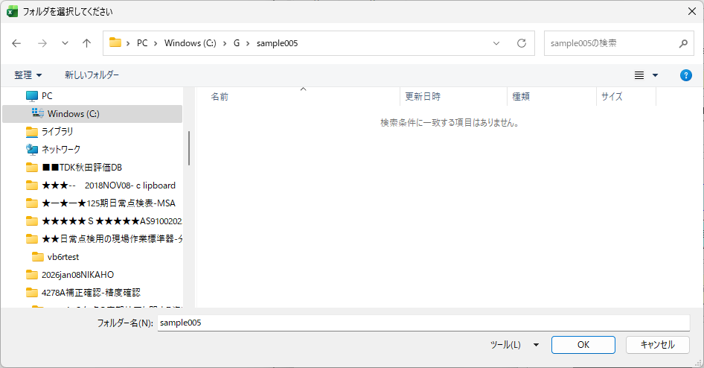

 |  |  |  |  |  |  |  |  | ・フォルダ作成済みプログレスバー100％状態表示 |  |  |  |  |  |  |  | ・フォルダ作成なしプログレスバー0％状態表示
 |  |  |  |  |  |  |  |  | ①再度未来フォルダ作成 → RESTART ボタン |  |  |  |  |  |  |  | ①再度過去フォルダ作成 → RESTART ボタン
 |  |  |  |  |  |  |  |  | ②時空（現在、過去、未来）再選択 → 時空再選択 ボタン |  |  |  |  |  |  |  | ②時空（現在、過去、未来）再選択 → 時空再選択 ボタン
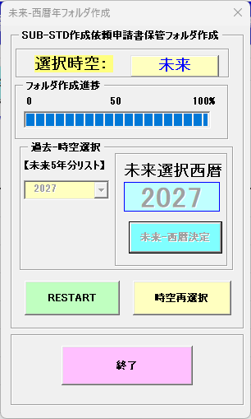
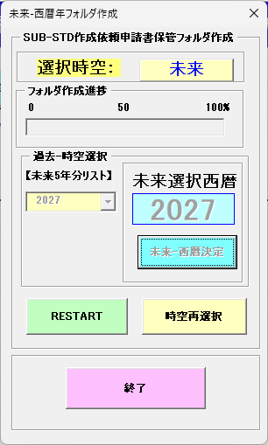

 |  |  |  |  |  |  |  |  |  | ・終了ボタンにて即終了 |  |  |  |  |  |  |  | ・終了ボタンにて即終了



 | 2. 選択項目
 |  | フォルダ-削除 |  | ・・・・ | 未来時空は現在より+1年、+2年、+3年、+年、+5年の西暦年

 |  | 未来 |  | 選択 | 現在が2026年だと、未来は2027，2028，2029，2030，2031の+5年分

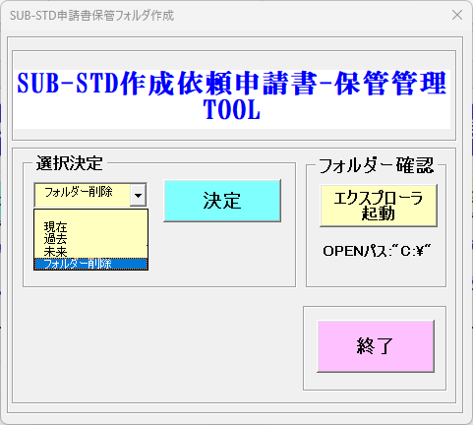

 |  | ■フォルダー削除選択での決定ボタン押下
 |  | 1．メッセージ読んでOKボタン押下
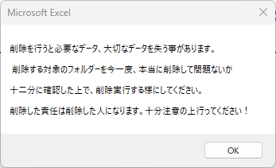

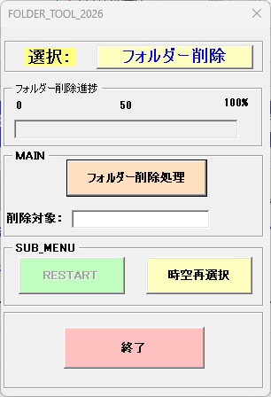
 |  | 2． | フォルダ-削除処理 |  | 選択ボタン押下 |  |  | 3．Sample005のフォルダ下に2026年以下全フォルダ作成済み分の削除 |  |  |  |  |  |  | ４．削除対象のフォルダ以下が削除されます。
 |  |  |  |  |  |  |  | Sample005をクリックします。(2026以下の全フォルダ-が削除対象） |  |  |  |  |  |  | Sample005フォルダは残ります。
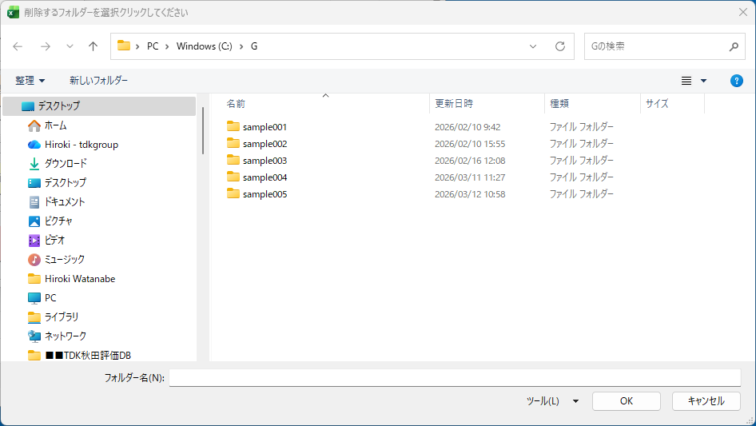
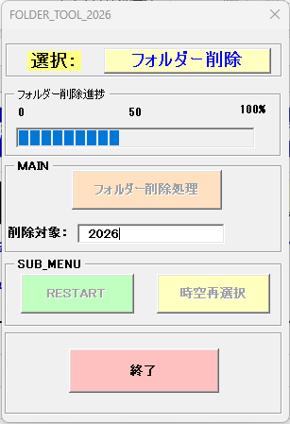

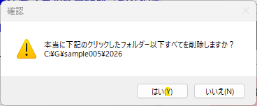

 |  |  |  |  |  |  |  |  |  |  |  |  |  |  |  | 終了で素億終了処理

 |  |  |  |  |  |  |  |  |  |  |  |  |  |  | ５．クリックしたフォルダ-以下の全フォルダ-が削除されることの
 |  |  |  |  |  |  |  |  |  |  |  |  |  |  | 確認メッセージ 対象フォルダ以下として"C:￥G\sample005" を表示
 |  |  |  |  |  |  |  |  |  |  |  |  |  |  | 削除する場合→ はい(Y)ボタン、削除しない場合→いいえ(N)ボタン
 |  |  |  |  |  |  |  |  |  | 6.削除後の実行処理メッセージと実行後の処理説明
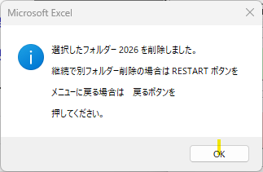

 | ８．削除実施後の選択したフォルダ |  |  |  |  |  | 7.削除のフォルダのパス表示
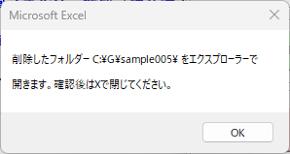
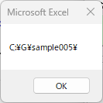

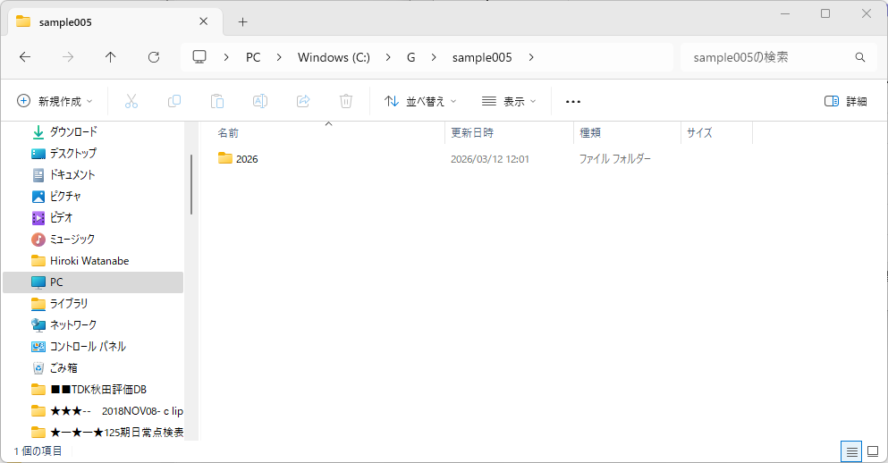
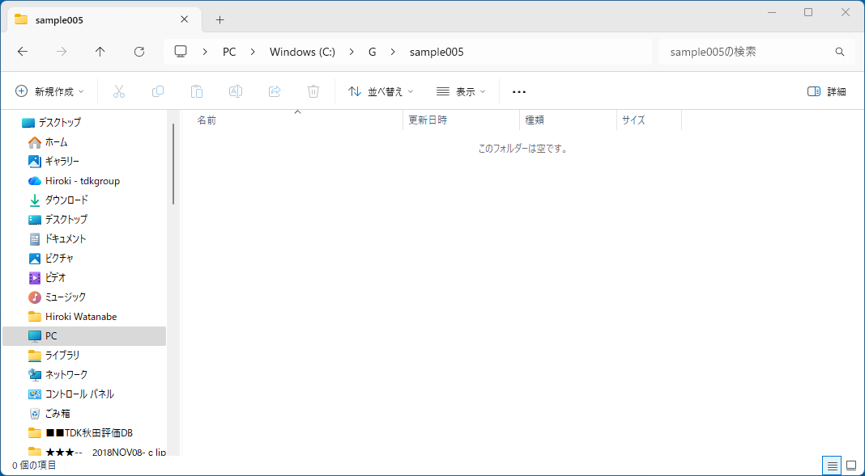
■エクスプローラでC;¥G:¥sample005の階下で削除された無くなった 2026 フォルダ 確認 |  |  |  |  |  |  |  |  |  | ■エクスプローラでの削除前の C:\G\sample005の下の階層の 2026 フォルダ

 |  |  |  |  |  |  |  |  | 削除

■2026フォルダ以下の階層は下記で作成されています。（現在以外の過去、未来も同じ様に全フォルダ作成されます。）

 | 例）【2026￥本荘工場‗北上工場￥02月分】
 | 【2026￥本荘工場‗北上工場￥06月分】 |  |  |  |  | 西暦以下全フォルダ作成 |  |  | ボタンにて作成されます。
 | 【2026￥本荘工場‗北上工場￥08月分】 |  |  |  |  | 02月分と同じ構成で指定更新月でのフォルダが自動作成で作成されます。
 | 【2026￥本荘工場‗北上工場￥12月分】
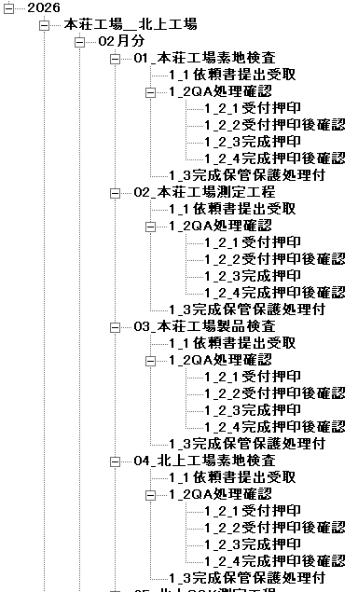
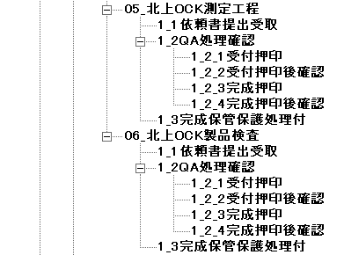
 |  |  |  |  |  |  |  | ボタンにて保管フォルダ階層表示とファイル中味オープン確認

 |  |  |  |  |  |  | 実際の保管ファイル保管状況
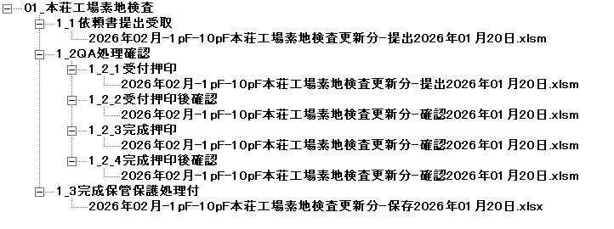

 |  |  |  |  |  |  | ■保管されるファイルがあるフォルダー

 |  |  |  |  |  |  |  | 1‗1依頼書提出受取 |  |  | 依頼元提出ファイル

 |  |  |  |  |  |  |  | 1‗2QA処理確認 フォルダ内
 |  |  |  |  |  |  |  |  | 1‗2１受付押印 |  |  | 同じファイル名保管ですが、違いは電子印の貼付けが
 |  |  |  |  |  |  |  |  |  |  |  | 全て異なります。（QA内持ち回り電子印押印処理）
 |  |  |  |  |  |  |  |  | 1‗2‗2受付押印後確認

■保管ファイルの詳細は作成依頼申請書保管フォルダ構成-最終シートを参考に！ |  |  |  |  |  |  |  |  | 1‗2‗3完成押印

 |  |  |  |  |  |  |  |  | 1‗2‗4完成押印後確認

 |  |  |  |  |  |  |  | 1‗3完成保管保護処理付 |  |  | 作成完了保管用xlsxシート保護付き書類

■SUB-STD作成依頼申請書の各ステップ処理時ファイルの保管確認、またはファイルオープン確認
1． |  |  | ボタンについての動作説明

2． | 起動フォーム：管理フォルダーのツリー表示、ファイル確認（オープン） |  |  |  |  |  |  | 2-1 MENU中の各ボタン及び操作メニュー中の各ボタン動作について
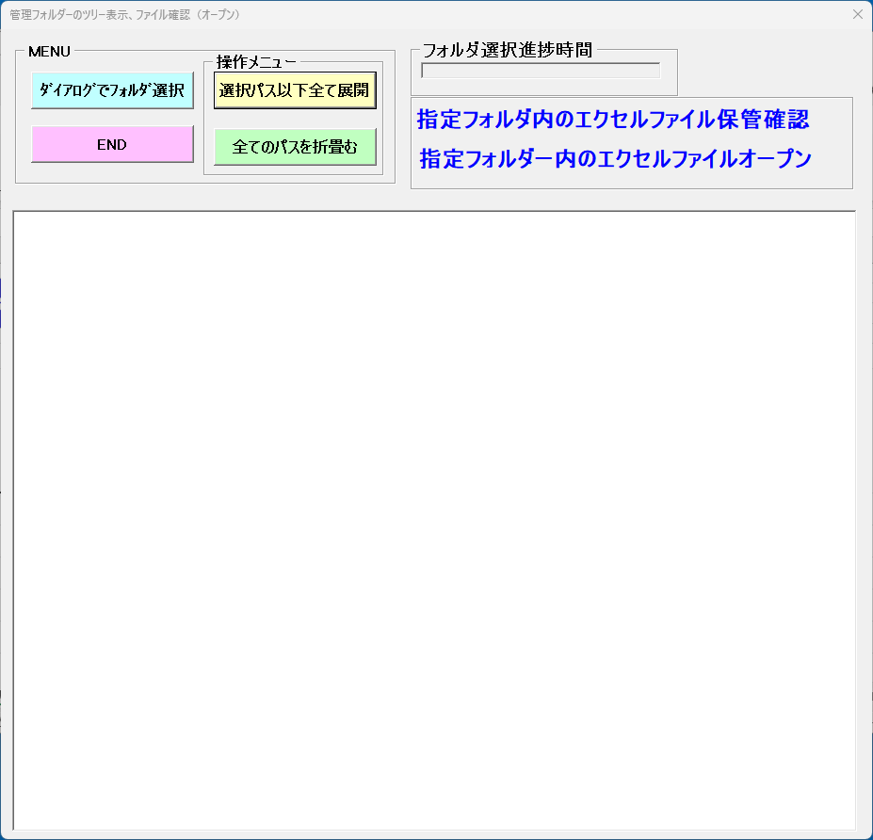
 |  |  |  |  |  |  |  |  |  | ：ダイアログで開くフォルダ指定

 |  |  |  |  |  |  |  |  |  | ：対象ツリーを全て開いて展開する

 |  |  |  |  |  |  |  |  |  | ：対象ツリーを全て閉じる（起動時初期状態に戻す）

 |  |  |  |  |  |  |  |  |  | ：釣り―フォルダツリー表示＆ファイル確認を終了する

3． | 例）C:￥G￥sample005フォルダ内の2026フォルダ確認のケース
 | ①STEP1 | 最初にディレクトリ選択ダイアログ C:￥G\ で開いた状態 |  |  |  |  |  |  |  | ②STEP2 | sample005フォルダ階層クリックした状態
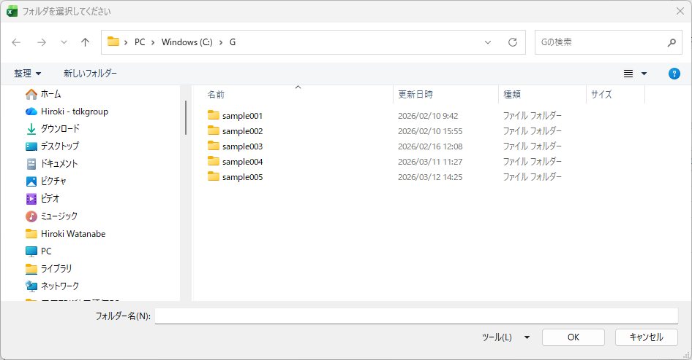
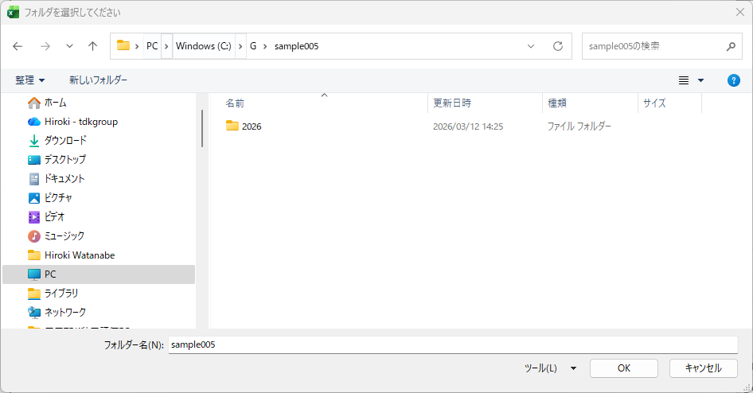

 | ③STEP3 | 確認したい目的の2026フォルダ階層クリックした状態
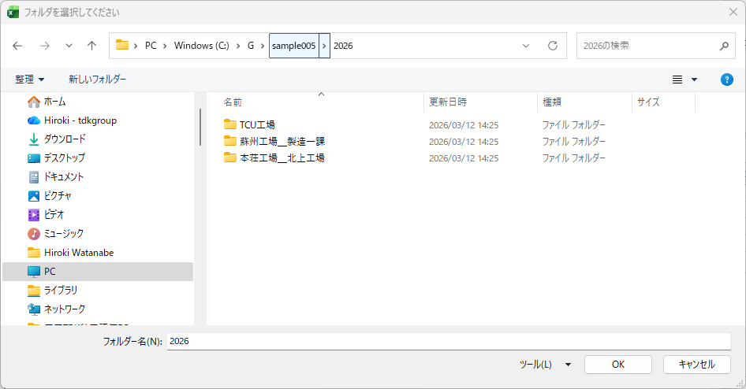
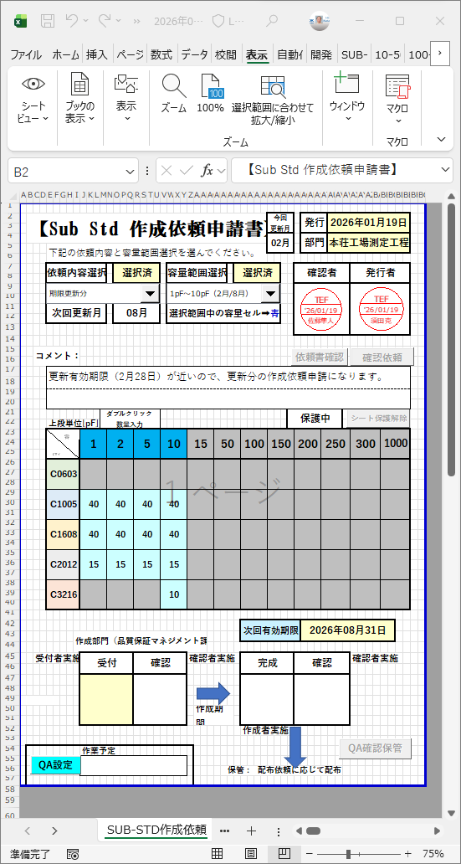
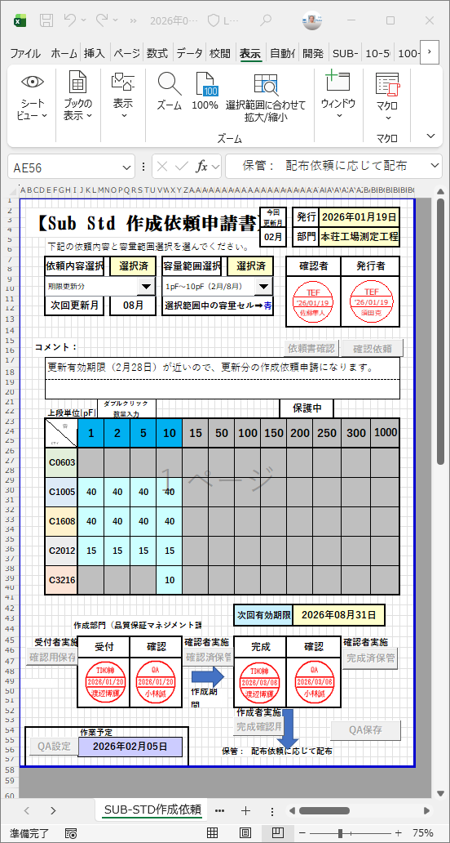
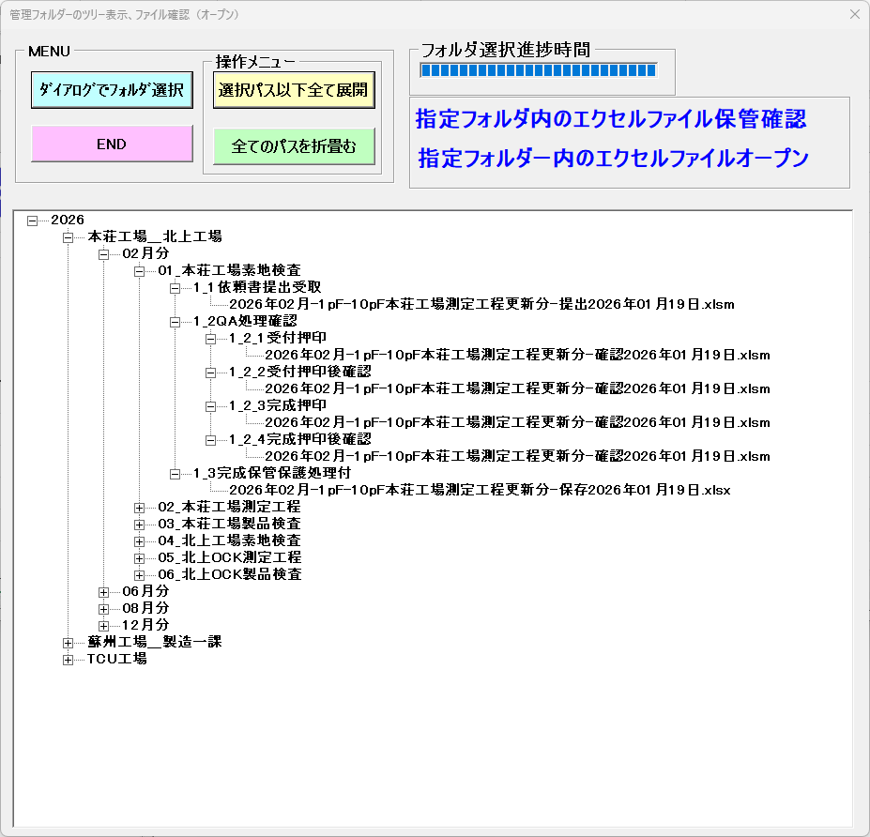

 |  |  |  |  |  |  |  |  |  |  | 受付受取時のサブスタンダード作成依頼申請書

 | ④STEP4 | 保管ファイルの有るフォルダまでダイアログフォルダ選択を進めて
 |  | ツリー表示化したフォルダ及び保管ファイル

保管ファイル
 |  |  |  |  |  |  |  | エクセルファイルオープン(*.xlsm)
 |  |  |  |  |  |  |  | ダブルクリック

 |  |  |  |  |  |  |  | エクセルファイルオープン（*.xlsx）
 |  |  |  |  |  |  |  | ダブルクリック
 |  |  |  |  |  |  |  |  |  |  | 最終シート保護状態での保管ファイル（サブスタンダード作成依頼申請書）
保管ファイル

